評価レポート変更
プロジェクト名 |  |  |  | システム名 |  |  | 画面レイアウト設計書 |  |  |  |  |  |  |  | 作成者 | 作成日 |  | 更新者 | 更新日
13期12月対応 |  |  |  | LMS学習管理システム |  |  | 評価レポート変更 |  |  |  |  |  |  |  | 櫻井 | 2019-01-25 |  | 高橋大 | 2020-01-31

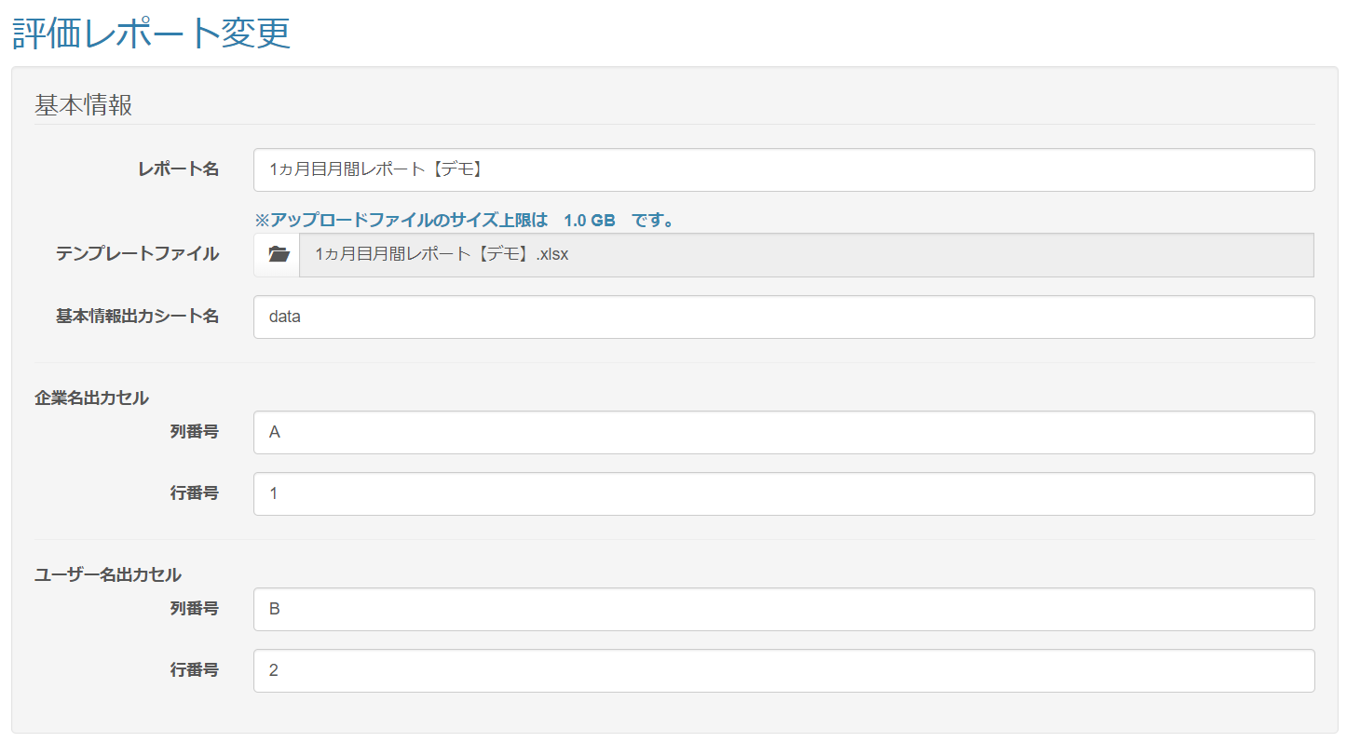
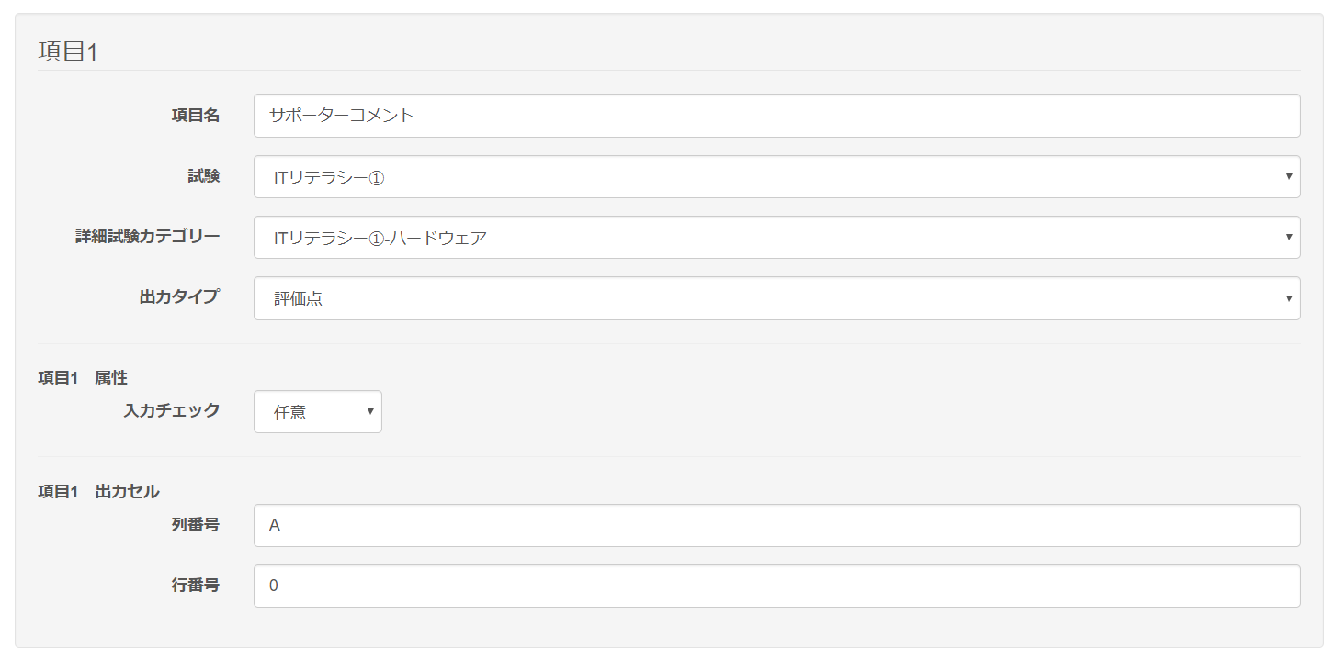
 | 画面イメージ
 |  | 初期表示

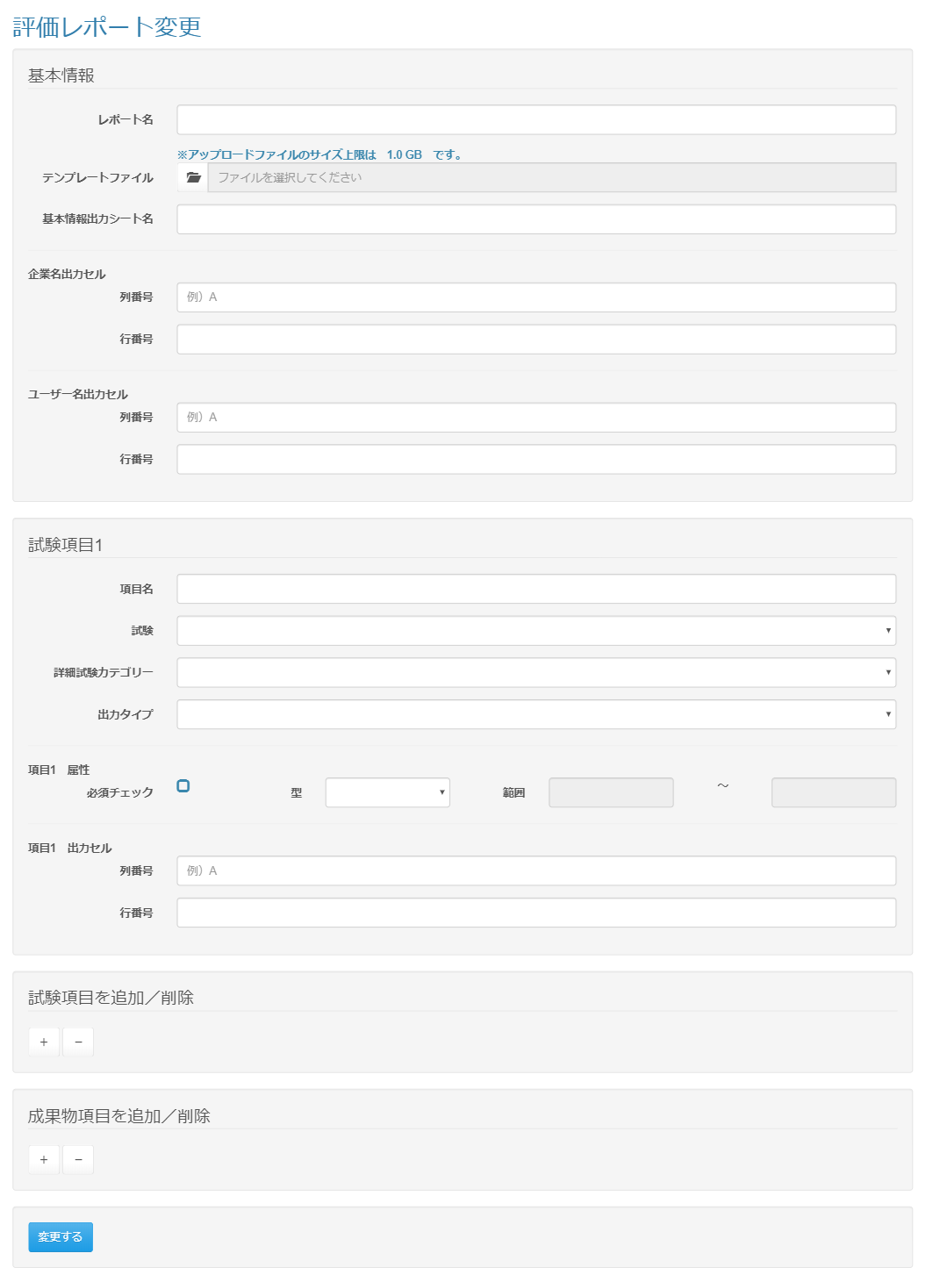

改修前

<div id="main" class="main2clm">
<h2>評価レポート変更</h2>
<form name="evReport_registActionForm" method="post" action="/lms/evReport/regist/" class="form-horizontal" enctype="multipart/form-data"><div><input type="hidden" name="org.apache.struts.taglib.html.TOKEN" value="846a0b116681eaf621906bee30460e06"></div>
<div class="well bs-component">
<fieldset>
<legend>基本情報</legend>
<div class="form-group">
<label for="reportName" class="col-lg-2 control-label">レポート名</label>
<div class="col-lg-10">
<input type="text" name="reportName" value="" id="reportName" class="form-control">
</div>
</div>
<div class="form-group">
<div class="col-lg-10 col-lg-offset-2">
<strong class="text-info">※アップロードファイルのサイズ上限は 1.0 GB です。</strong>
</div>
<label for="file" class="col-lg-2 control-label">テンプレートファイル</label>
<div class="col-lg-10">
<input type="file" name="file" value="" id="file-input" style="display: none;">
<div class="input-group">
<span class="input-group-btn">
<button class="btn btn-default" type="button" onclick="$('#file-input').click();">
<i class="glyphicon glyphicon-folder-open"></i>
</button>
</span>
<input type="text" id="file-input-dummy" value="" class="form-control" placeholder="ファイルを選択してください" disabled="">
<input type="hidden" name="fileName" value="">
</div>
</div>
</div>
<div class="form-group">
<label for="sheetNameStd" class="col-lg-2 control-label">基本情報出力シート名</label>
<div class="col-lg-10">
<input type="text" name="sheetNameStd" value="" id="sheetNameStd" class="form-control">
</div>
</div>
<hr>
<div>
<strong>企業名出力セル</strong>
</div>
<div class="form-group">
<label for="clmCompany" class="col-lg-2 control-label">列番号</label>
<div class="col-lg-10">
<input type="text" name="clmCompany" value="" id="clmCompany" class="form-control" placeholder="例）A">
</div>
</div>
<div class="form-group">
<label for="rowCompany" class="col-lg-2 control-label">行番号</label>
<div class="col-lg-10">
<input type="text" name="rowCompany" value="" id="rowCompany" class="form-control">
</div>
</div>
<hr>
<div>
<strong>ユーザー名出力セル</strong>
</div>
<div class="form-group">
<label for="clmUser" class="col-lg-2 control-label">列番号</label>
<div class="col-lg-10">
<input type="text" name="clmUser" value="" id="clmUser" class="form-control" placeholder="例）A">
</div>
</div>
<div class="form-group">
<label for="rowUser" class="col-lg-2 control-label">行番号</label>
<div class="col-lg-10">
<input type="text" name="rowUser" value="" id="rowUser" class="form-control">
</div>
</div>
</fieldset>
</div>
<input type="hidden" name="evReportDetailSize" value="2">
<script>
$(function(){
$('#clm_0').attr('placeholder', '例）A');
});
</script>
<div class="well bs-component">
<fieldset>
<legend>試験項目1</legend>
<div class="form-group">
<label for="fieldName_0" class="col-lg-2 control-label">項目名</label>
<div class="col-lg-10">
<input type="text" name="fieldName[0]" value="" id="fieldName_0" class="form-control">
</div>
</div>
<div class="form-group">
<label for="examId_0" class="col-lg-2 control-label">試験</label>
<div class="col-lg-10">
<select name="examId[0]" id="examId_0" class="form-control"><option value="" selected="selected"></option>
<option value="7">2015_HTML_単元</option>
<option value="6">2015_ITリテラシー①_総合</option>
<option value="2">2015_ITリテラシー①_単元</option>
<option value="23">2015_JavaEE_総合</option>
<option value="25">2015_JavaEE_総合2</option>
<option value="22">2015_JavaEE_単元</option>
<option value="24">2015_JavaEE_単元2</option>
<option value="9">2015_Java_総合</option>
<option value="3">2015_Java_単元</option>
<option value="18">2015_Oracle_総合</option>
<option value="5">2015_Oracle_単元</option>
<option value="19">2015_Seasar2_総合</option>
<option value="27">2015_Seasar2_総合2</option>
<option value="14">2015_Seasar2_単元</option>
<option value="26">2015_Seasar2_単元2</option>
<option value="12">2015_Struts_総合</option>
<option value="8">2015_Struts_単元</option>
<option value="15">2015_サーブレット_総合</option>
<option value="11">2015_サーブレット_単元</option>
<option value="17">2015_ビジネスマナー①②_総合</option>
<option value="16">2015_ビジネスマナー③④_総合</option>
<option value="4">2015_ビジネスマナー①②_単元</option>
<option value="13">2015_ビジネスマナー③④_単元</option>
<option value="30">2016_HTML_確認</option>
<option value="28">2016_ITリテラシー①_確認</option>
<option value="33">2016_ITリテラシー②_確認</option>
<option value="31">2016_JavaScript_確認</option>
<option value="34">2016_Java_確認</option>
<option value="29">2016_Oracle_確認</option>
<option value="36">2016_Struts_確認</option>
<option value="35">2016_サーブレット_確認</option>
<option value="32">2016_フレームワーク_確認</option>
<option value="127">2017_C#_確認01</option>
<option value="128">2017_C#_確認02</option>
<option value="63">2017_HTML5_確認</option>
<option value="61">2017_HTML_確認</option>
<option value="73">2017_HTML_総合</option>
<option value="83">2017_JavaScript_確認01</option>
<option value="84">2017_JavaScript_確認02</option>
<option value="82">2017_JavaScript_総合</option>
<option value="46">2017_Java_確認01～03</option>
<option value="47">2017_Java_確認04</option>
<option value="105">2017_Java_確認04～05</option>
<option value="48">2017_Java_確認05～06</option>
<option value="106">2017_Java_確認06～07</option>
<option value="49">2017_Java_確認07</option>
<option value="50">2017_Java_確認08</option>
<option value="51">2017_Java_確認09～10</option>
<option value="52">2017_Java_確認11</option>
<option value="53">2017_Java_確認12</option>
<option value="54">2017_Java_確認13～14</option>
<option value="59">2017_Java_総合</option>
<option value="55">2017_Oracle_確認01</option>
<option value="56">2017_Oracle_確認02</option>
<option value="57">2017_Oracle_確認03</option>
<option value="58">2017_Oracle_確認04</option>
<option value="60">2017_Oracle_総合</option>
<option value="129">2017_SL様向け_HTML再試験</option>
<option value="74">2017_Spring_確認01</option>
<option value="75">2017_Spring_確認02</option>
<option value="76">2017_Spring_確認03</option>
<option value="77">2017_Spring_確認04</option>
<option value="78">2017_Spring_確認05</option>
<option value="79">2017_Spring_確認06</option>
<option value="80">2017_Spring_確認07</option>
<option value="81">2017_Spring_総合</option>
<option value="72">2017_Struts_総合</option>
<option value="62">2017_サーブレット_確認01</option>
<option value="130">2017_サーブレット_確認01通年</option>
<option value="64">2017_サーブレット_確認02</option>
<option value="131">2017_サーブレット_確認02通年</option>
<option value="65">2017_サーブレット_確認03</option>
<option value="132">2017_サーブレット_確認03通年</option>
<option value="66">2017_サーブレット_確認04</option>
<option value="133">2017_サーブレット_確認04通年</option>
<option value="67">2017_サーブレット_確認05</option>
<option value="134">2017_サーブレット_確認05通年</option>
<option value="135">2017_サーブレット_確認06通年</option>
<option value="68">2017_サーブレット_総合</option>
<option value="69">2017_テスト用</option>
<option value="86">2017_ビジネスマナー_確認</option>
<option value="87">2017_仕事の仕方_確認</option>
<option value="165">2018_HTML/CSS_確認_01</option>
<option value="166">2018_HTML/CSS_確認_02</option>
<option value="167">2018_HTML/CSS_確認_03</option>
<option value="169">2018_HTML/CSS_総合</option>
<option value="168">2018_HTML/CSS_単元</option>
<option value="221">2018_HTML/CSS_単元b</option>
<option value="170">2018_JavaScript_確認</option>
<option value="136">2018_Java_確認_01</option>
<option value="137">2018_Java_確認_02</option>
<option value="138">2018_Java_確認_03</option>
<option value="139">2018_Java_確認_04</option>
<option value="140">2018_Java_確認_05</option>
<option value="141">2018_Java_確認_06</option>
<option value="142">2018_Java_確認_07</option>
<option value="143">2018_Java_確認_08</option>
<option value="144">2018_Java_確認_09</option>
<option value="145">2018_Java_確認_10</option>
<option value="163">2018_Java_総合</option>
<option value="160">2018_Java_単元</option>
<option value="154">2018_Oracle_確認02a</option>
<option value="164">2018_Oracle_確認03a</option>
<option value="150">2018_Oracle_確認_01</option>
<option value="208">2018_Oracle_確認_01b</option>
<option value="151">2018_Oracle_確認_02</option>
<option value="209">2018_Oracle_確認_02b</option>
<option value="152">2018_Oracle_確認_03</option>
<option value="210">2018_Oracle_確認_03b</option>
<option value="153">2018_Oracle_確認_04</option>
<option value="148">2018_Oracle_総合</option>
<option value="149">2018_Oracle_単元</option>
<option value="147">2018_Oracle_単元a</option>
<option value="226">2018_Oracle_単元b</option>
<option value="174">2018_Spring_1日目</option>
<option value="175">2018_Spring_2日目</option>
<option value="176">2018_Spring_3日目</option>
<option value="177">2018_Spring_4日目</option>
<option value="173">2018_Spring_5日目</option>
<option value="172">2018_Spring_総合</option>
<option value="171">2018_Spring_単元</option>
<option value="194">2018_クロスキャット様_総合試験</option>
<option value="155">2018_サーブレット_確認_01</option>
<option value="217">2018_サーブレット_確認_01b</option>
<option value="156">2018_サーブレット_確認_02</option>
<option value="218">2018_サーブレット_確認_02b</option>
<option value="157">2018_サーブレット_確認_03</option>
<option value="219">2018_サーブレット_確認_03b</option>
<option value="220">2018_サーブレット_確認_04b</option>
<option value="222">2018_サーブレット_確認_05b</option>
<option value="159">2018_サーブレット_総合</option>
<option value="162">2018_サーブレット_総合a</option>
<option value="158">2018_サーブレット_単元</option>
<option value="161">2018_サーブレット_単元a</option>
<option value="146">2018_開発用テスト試験</option>
<option value="262">2019_AI_確認_01</option>
<option value="263">2019_AI_確認_02</option>
<option value="248">2019_HTML/CSS_確認_01</option>
<option value="249">2019_HTML/CSS_確認_02</option>
<option value="255">2019_JavaScript_確認</option>
<option value="230">2019_Java_確認_01</option>
<option value="231">2019_Java_確認_02</option>
<option value="232">2019_Java_確認_03</option>
<option value="233">2019_Java_確認_04</option>
<option value="234">2019_Java_確認_05</option>
<option value="235">2019_Java_確認_06</option>
<option value="236">2019_Java_確認_07</option>
<option value="237">2019_Java_確認_08</option>
<option value="238">2019_Java_確認_09</option>
<option value="239">2019_Java_確認_10</option>
<option value="240">2019_Java_確認_11</option>
<option value="241">2019_Java_総合</option>
<option value="242">2019_Oracle_確認_01</option>
<option value="243">2019_Oracle_確認_02</option>
<option value="244">2019_Oracle_確認_03</option>
<option value="245">2019_Oracle_確認_04</option>
<option value="246">2019_Oracle_確認_05</option>
<option value="247">2019_Oracle_総合</option>
<option value="256">2019_Spring_確認_01</option>
<option value="257">2019_Spring_確認_02</option>
<option value="258">2019_Spring_確認_03</option>
<option value="259">2019_Spring_確認_04</option>
<option value="260">2019_Spring_確認_05</option>
<option value="261">2019_Spring_総合</option>
<option value="250">2019_サーブレット_確認_01</option>
<option value="251">2019_サーブレット_確認_02</option>
<option value="252">2019_サーブレット_確認_03</option>
<option value="253">2019_サーブレット_確認_04</option>
<option value="254">2019_サーブレット_総合</option>
<option value="92">CS様向け_Java_確認01</option>
<option value="95">CS様向け_Java_確認02</option>
<option value="94">CS様向け_Java_確認03</option>
<option value="96">CS様向け_Java_確認04</option>
<option value="97">CS様向け_Java_確認05</option>
<option value="93">CS様向け_Java_確認06</option>
<option value="98">CS様向け_Java_確認07</option>
<option value="266">DEMO</option>
<option value="223">JUnit・Selenium</option>
<option value="207">Java_基本文法①</option>
<option value="211">Java_基本文法②</option>
<option value="214">Java_基本文法_総合</option>
<option value="180">Java_単元</option>
<option value="179">Java_単元</option>
<option value="178">Linux</option>
<option value="91">Linux_フェス様</option>
<option value="43">Linux_単元</option>
<option value="213">Linux基礎</option>
<option value="85">OBS様向け_Java</option>
<option value="181">Oracle_単元</option>
<option value="216">PostgreSQL基礎</option>
<option value="215">SL様向け_2018_html/css</option>
<option value="195">SL様向け_2018_java_1</option>
<option value="204">SL様向け_2018_java_10</option>
<option value="205">SL様向け_2018_java_11</option>
<option value="206">SL様向け_2018_java_12</option>
<option value="196">SL様向け_2018_java_2</option>
<option value="197">SL様向け_2018_java_3</option>
<option value="198">SL様向け_2018_java_4</option>
<option value="199">SL様向け_2018_java_5</option>
<option value="200">SL様向け_2018_java_6_振</option>
<option value="201">SL様向け_2018_java_7</option>
<option value="202">SL様向け_2018_java_8</option>
<option value="203">SL様向け_2018_java_9</option>
<option value="116">SL様向け_HTML_確認01 </option>
<option value="117">SL様向け_HTML_確認02 </option>
<option value="118">SL様向け_JS_確認01</option>
<option value="119">SL様向け_JS_確認02</option>
<option value="99">SL様向け_Java_確認01</option>
<option value="100">SL様向け_Java_確認02</option>
<option value="101">SL様向け_Java_確認03</option>
<option value="102">SL様向け_Java_確認04</option>
<option value="103">SL様向け_Java_確認05</option>
<option value="104">SL様向け_Java_確認08</option>
<option value="107">SL様向け_Java_確認09 </option>
<option value="108">SL様向け_Java_確認10</option>
<option value="109">SL様向け_Java_確認11</option>
<option value="110">SL様向け_Java_確認12</option>
<option value="111">SL様向け_Java_確認13</option>
<option value="112">SL様向け_Oracle_確認01</option>
<option value="113">SL様向け_Oracle_確認02</option>
<option value="114">SL様向け_Oracle_確認03</option>
<option value="115">SL様向け_Oracle_確認04</option>
<option value="120">SL様向け_サーブレット_確認01</option>
<option value="121">SL様向け_サーブレット_確認02</option>
<option value="122">SL様向け_サーブレット_確認03</option>
<option value="124">SL様向け_サーブレット_確認04</option>
<option value="123">SL様向け_サーブレット_確認05</option>
<option value="125">SL様向け_サーブレット_確認06 </option>
<option value="126">SL様向け_サーブレット_確認07</option>
<option value="89">TCP/IP_フェス様</option>
<option value="42">WindowsServer_単元</option>
<option value="269">【HT】スーパーSE研修</option>
<option value="225">アルテック様java確認試験01</option>
<option value="227">アルテック様java確認試験02</option>
<option value="228">アルテック様java確認試験03</option>
<option value="229">アルテック様java確認試験04</option>
<option value="182">サーブレット_単元</option>
<option value="90">スイッチ/ルータ_フェス様</option>
<option value="188">テストの考え方_確認試験_01</option>
<option value="189">テストの考え方_確認試験_02</option>
<option value="190">テストの考え方_確認試験_03</option>
<option value="191">テストの考え方_確認試験_04</option>
<option value="192">テストの考え方_確認試験_05</option>
<option value="193">テストの考え方_確認試験_06</option>
<option value="268">テスト試験</option>
<option value="267">テスト試験</option>
<option value="88">ネットワーク基礎_フェス様</option>
<option value="41">ネットワーク基礎_単元</option>
<option value="212">ブラッシュアップ研修１ヶ月目_総合試験</option>
<option value="224">ブラッシュアップ研修３ヶ月目_総合試験</option>
<option value="44">仮想化_単元</option>
<option value="265">受講後試験</option>
<option value="264">受講前試験</option>
<option value="183">設計の考え方_確認試験_01</option>
<option value="184">設計の考え方_確認試験_02</option>
<option value="185">設計の考え方_確認試験_03</option>
<option value="186">設計の考え方_確認試験_04</option>
<option value="187">設計の考え方_確認試験_05</option></select>
</div>
</div>
<div class="form-group">
<label for="genreDetailId_0" class="col-lg-2 control-label">詳細試験カテゴリー</label>
<div class="col-lg-10">
<select name="genreDetailId[0]" id="genreDetailId_0" class="form-control"><option value="" selected="selected"></option>
<option value="152">AI-AI</option>
<option value="134">C#-C#</option>
<option value="91">HTML／CSS-HTML／CSS</option>
<option value="84">ITリテラシー①-ITリテラシー①</option>
<option value="78">ITリテラシー②-ITリテラシー②</option>
<option value="147">JUnit-Junit</option>
<option value="150">JUnit・Selenium-JUnit・Selenium</option>
<option value="8">Java-Java</option>
<option value="62">JavaEE-JavaEE</option>
<option value="69">JavaScript-JavaScript</option>
<option value="149">Linux-Linux</option>
<option value="108">Oracle-Oracle</option>
<option value="148">PostgreSQL-PostgreSQL</option>
<option value="53">Seasar2-Seasar2</option>
<option value="112">Spring-Spring</option>
<option value="43">Struts-Struts</option>
<option value="106">インフラ-Linux</option>
<option value="105">インフラ-Windows Server</option>
<option value="104">インフラ-ネットワーク</option>
<option value="107">インフラ-仮想化</option>
<option value="133">インフラ【フェス様】-Linux</option>
<option value="131">インフラ【フェス様】-TCP/IP</option>
<option value="132">インフラ【フェス様】-スイッチ/ルータ</option>
<option value="130">インフラ【フェス様】-ネットワーク基礎</option>
<option value="33">サーブレット／JSP-サーブレット／JSP</option>
<option value="146">テストの考え方-テストの考え方</option>
<option value="123">ビジネスマナー-マナー</option>
<option value="129">ビジネスマナー-メール</option>
<option value="127">ビジネスマナー-挨拶</option>
<option value="128">ビジネスマナー-言葉遣い</option>
<option value="126">ビジネスマナー-身だしなみ</option>
<option value="15">ビジネスマナー①②-ビジネスマナー①②</option>
<option value="41">ビジネスマナー③④-ビジネスマナー③④</option>
<option value="75">フレームワーク-フレームワーク</option>
<option value="151">ブラッシュアップ研修３ヶ月目_総合試験-ブラッシュアップ研修３ヶ月目_総合試験</option>
<option value="125">仕事の仕方-PDCA</option>
<option value="124">仕事の仕方-報連相</option>
<option value="154">受講後試験-受講後試験</option>
<option value="153">受講前試験-受講前試験</option>
<option value="145">設計の考え方-設計の考え方</option></select>
</div>
</div>
<div class="form-group">
<label for="outputType_0" class="col-lg-2 control-label">出力タイプ</label>
<div class="col-lg-10">
<input type="hidden" class="outputTypeIndex" value="0">
<select name="outputType[0]" id="outputType_0" class="form-control outputType"><option value="" selected="selected"></option>
<option value="0">評価点</option>
<option value="1">平均点</option>
<option value="2">問題数</option></select>
</div>
</div>
<div id="attribute0">
<hr>
<div>
<strong>項目1 属性</strong>
</div>
<div class="form-group">
<label for="requireCheck0" class="col-lg-2 control-label">必須チェック</label>
<div class="col-lg-1">
<input type="checkbox" name="requireCheck[0]" value="1" id="requireCheck0" class="icon-checkbox">
<label for="requireCheck0" class="text-info">
<span class="glyphicon glyphicon-unchecked unchecked"></span>
<span class="glyphicon glyphicon-check checked"></span>
</label>
<input type="hidden" name="requireCheck[0]" value="0">
</div>
<label for="type0" class="col-lg-1 control-label">型</label>
<div class="col-lg-2">
<input type="hidden" class="index" value="0">
<select name="type[0]" id="type0" class="form-control type"><option value="" selected="selected"></option>
<option value="0">数値</option>
<option value="1">文字列</option></select>
</div>
<label for="rangeFrom0" class="col-lg-1 control-label">範囲</label>
<div class="col-lg-2">
<input type="text" name="rangeFrom[0]" value="" id="rangeFrom0" class="form-control" readonly="readonly">
</div>
<div class="col-lg-1 text-center">
<div>
<strong>～</strong>
</div>
</div>
<div class="col-lg-2">
<input type="text" name="rangeTo[0]" value="" id="rangeTo0" class="form-control" readonly="readonly">
</div>
</div>
</div>
<hr>
<div>
<strong>項目1 出力セル</strong>
</div>
<div class="form-group">
<label for="clm_0" class="col-lg-2 control-label">列番号</label>
<div class="col-lg-10">
<input type="text" name="clm[0]" value="" id="clm_0" class="form-control" placeholder="例）A">
</div>
</div>
<div class="form-group">
<label for="row_0" class="col-lg-2 control-label">行番号</label>
<div class="col-lg-10">
<input type="text" name="row[0]" value="" id="row_0" class="form-control">
</div>
</div>
<input type="hidden" name="evReportDetailId[0]" value="">
</fieldset>
</div><div class="well bs-component">
<fieldset>
<legend>成果物項目1</legend>
<div class="form-group">
<label for="fieldName_0" class="col-lg-2 control-label">項目名</label>
<div class="col-lg-10">
<input type="text" name="fieldName[0]" value="" id="fieldName_0" class="form-control">
</div>
</div>
<div class="form-group">
<label for="examId_0" class="col-lg-2 control-label">成果物</label>
<div class="col-lg-10">
<select name="examId[0]" id="examId_0" class="form-control"><option value="" selected="selected"></option>
<option value="7">2015_HTML_単元</option>
<option value="6">2015_ITリテラシー①_総合</option>
<option value="2">2015_ITリテラシー①_単元</option>
<option value="23">2015_JavaEE_総合</option>
<option value="25">2015_JavaEE_総合2</option>
<option value="22">2015_JavaEE_単元</option>
<option value="24">2015_JavaEE_単元2</option>
<option value="9">2015_Java_総合</option>
<option value="3">2015_Java_単元</option>
<option value="18">2015_Oracle_総合</option>
<option value="5">2015_Oracle_単元</option>
<option value="19">2015_Seasar2_総合</option>
<option value="27">2015_Seasar2_総合2</option>
<option value="14">2015_Seasar2_単元</option>
<option value="26">2015_Seasar2_単元2</option>
<option value="12">2015_Struts_総合</option>
<option value="8">2015_Struts_単元</option>
<option value="15">2015_サーブレット_総合</option>
<option value="11">2015_サーブレット_単元</option>
<option value="17">2015_ビジネスマナー①②_総合</option>
<option value="16">2015_ビジネスマナー③④_総合</option>
<option value="4">2015_ビジネスマナー①②_単元</option>
<option value="13">2015_ビジネスマナー③④_単元</option>
<option value="30">2016_HTML_確認</option>
<option value="28">2016_ITリテラシー①_確認</option>
<option value="33">2016_ITリテラシー②_確認</option>
<option value="31">2016_JavaScript_確認</option>
<option value="34">2016_Java_確認</option>
<option value="29">2016_Oracle_確認</option>
<option value="36">2016_Struts_確認</option>
<option value="35">2016_サーブレット_確認</option>
<option value="32">2016_フレームワーク_確認</option>
<option value="127">2017_C#_確認01</option>
<option value="128">2017_C#_確認02</option>
<option value="63">2017_HTML5_確認</option>
<option value="61">2017_HTML_確認</option>
<option value="73">2017_HTML_総合</option>
<option value="83">2017_JavaScript_確認01</option>
<option value="84">2017_JavaScript_確認02</option>
<option value="82">2017_JavaScript_総合</option>
<option value="46">2017_Java_確認01～03</option>
<option value="47">2017_Java_確認04</option>
<option value="105">2017_Java_確認04～05</option>
<option value="48">2017_Java_確認05～06</option>
<option value="106">2017_Java_確認06～07</option>
<option value="49">2017_Java_確認07</option>
<option value="50">2017_Java_確認08</option>
<option value="51">2017_Java_確認09～10</option>
<option value="52">2017_Java_確認11</option>
<option value="53">2017_Java_確認12</option>
<option value="54">2017_Java_確認13～14</option>
<option value="59">2017_Java_総合</option>
<option value="55">2017_Oracle_確認01</option>
<option value="56">2017_Oracle_確認02</option>
<option value="57">2017_Oracle_確認03</option>
<option value="58">2017_Oracle_確認04</option>
<option value="60">2017_Oracle_総合</option>
<option value="129">2017_SL様向け_HTML再試験</option>
<option value="74">2017_Spring_確認01</option>
<option value="75">2017_Spring_確認02</option>
<option value="76">2017_Spring_確認03</option>
<option value="77">2017_Spring_確認04</option>
<option value="78">2017_Spring_確認05</option>
<option value="79">2017_Spring_確認06</option>
<option value="80">2017_Spring_確認07</option>
<option value="81">2017_Spring_総合</option>
<option value="72">2017_Struts_総合</option>
<option value="62">2017_サーブレット_確認01</option>
<option value="130">2017_サーブレット_確認01通年</option>
<option value="64">2017_サーブレット_確認02</option>
<option value="131">2017_サーブレット_確認02通年</option>
<option value="65">2017_サーブレット_確認03</option>
<option value="132">2017_サーブレット_確認03通年</option>
<option value="66">2017_サーブレット_確認04</option>
<option value="133">2017_サーブレット_確認04通年</option>
<option value="67">2017_サーブレット_確認05</option>
<option value="134">2017_サーブレット_確認05通年</option>
<option value="135">2017_サーブレット_確認06通年</option>
<option value="68">2017_サーブレット_総合</option>
<option value="69">2017_テスト用</option>
<option value="86">2017_ビジネスマナー_確認</option>
<option value="87">2017_仕事の仕方_確認</option>
<option value="165">2018_HTML/CSS_確認_01</option>
<option value="166">2018_HTML/CSS_確認_02</option>
<option value="167">2018_HTML/CSS_確認_03</option>
<option value="169">2018_HTML/CSS_総合</option>
<option value="168">2018_HTML/CSS_単元</option>
<option value="221">2018_HTML/CSS_単元b</option>
<option value="170">2018_JavaScript_確認</option>
<option value="136">2018_Java_確認_01</option>
<option value="137">2018_Java_確認_02</option>
<option value="138">2018_Java_確認_03</option>
<option value="139">2018_Java_確認_04</option>
<option value="140">2018_Java_確認_05</option>
<option value="141">2018_Java_確認_06</option>
<option value="142">2018_Java_確認_07</option>
<option value="143">2018_Java_確認_08</option>
<option value="144">2018_Java_確認_09</option>
<option value="145">2018_Java_確認_10</option>
<option value="163">2018_Java_総合</option>
<option value="160">2018_Java_単元</option>
<option value="154">2018_Oracle_確認02a</option>
<option value="164">2018_Oracle_確認03a</option>
<option value="150">2018_Oracle_確認_01</option>
<option value="208">2018_Oracle_確認_01b</option>
<option value="151">2018_Oracle_確認_02</option>
<option value="209">2018_Oracle_確認_02b</option>
<option value="152">2018_Oracle_確認_03</option>
<option value="210">2018_Oracle_確認_03b</option>
<option value="153">2018_Oracle_確認_04</option>
<option value="148">2018_Oracle_総合</option>
<option value="149">2018_Oracle_単元</option>
<option value="147">2018_Oracle_単元a</option>
<option value="226">2018_Oracle_単元b</option>
<option value="174">2018_Spring_1日目</option>
<option value="175">2018_Spring_2日目</option>
<option value="176">2018_Spring_3日目</option>
<option value="177">2018_Spring_4日目</option>
<option value="173">2018_Spring_5日目</option>
<option value="172">2018_Spring_総合</option>
<option value="171">2018_Spring_単元</option>
<option value="194">2018_クロスキャット様_総合試験</option>
<option value="155">2018_サーブレット_確認_01</option>
<option value="217">2018_サーブレット_確認_01b</option>
<option value="156">2018_サーブレット_確認_02</option>
<option value="218">2018_サーブレット_確認_02b</option>
<option value="157">2018_サーブレット_確認_03</option>
<option value="219">2018_サーブレット_確認_03b</option>
<option value="220">2018_サーブレット_確認_04b</option>
<option value="222">2018_サーブレット_確認_05b</option>
<option value="159">2018_サーブレット_総合</option>
<option value="162">2018_サーブレット_総合a</option>
<option value="158">2018_サーブレット_単元</option>
<option value="161">2018_サーブレット_単元a</option>
<option value="146">2018_開発用テスト試験</option>
<option value="262">2019_AI_確認_01</option>
<option value="263">2019_AI_確認_02</option>
<option value="248">2019_HTML/CSS_確認_01</option>
<option value="249">2019_HTML/CSS_確認_02</option>
<option value="255">2019_JavaScript_確認</option>
<option value="230">2019_Java_確認_01</option>
<option value="231">2019_Java_確認_02</option>
<option value="232">2019_Java_確認_03</option>
<option value="233">2019_Java_確認_04</option>
<option value="234">2019_Java_確認_05</option>
<option value="235">2019_Java_確認_06</option>
<option value="236">2019_Java_確認_07</option>
<option value="237">2019_Java_確認_08</option>
<option value="238">2019_Java_確認_09</option>
<option value="239">2019_Java_確認_10</option>
<option value="240">2019_Java_確認_11</option>
<option value="241">2019_Java_総合</option>
<option value="242">2019_Oracle_確認_01</option>
<option value="243">2019_Oracle_確認_02</option>
<option value="244">2019_Oracle_確認_03</option>
<option value="245">2019_Oracle_確認_04</option>
<option value="246">2019_Oracle_確認_05</option>
<option value="247">2019_Oracle_総合</option>
<option value="256">2019_Spring_確認_01</option>
<option value="257">2019_Spring_確認_02</option>
<option value="258">2019_Spring_確認_03</option>
<option value="259">2019_Spring_確認_04</option>
<option value="260">2019_Spring_確認_05</option>
<option value="261">2019_Spring_総合</option>
<option value="250">2019_サーブレット_確認_01</option>
<option value="251">2019_サーブレット_確認_02</option>
<option value="252">2019_サーブレット_確認_03</option>
<option value="253">2019_サーブレット_確認_04</option>
<option value="254">2019_サーブレット_総合</option>
<option value="92">CS様向け_Java_確認01</option>
<option value="95">CS様向け_Java_確認02</option>
<option value="94">CS様向け_Java_確認03</option>
<option value="96">CS様向け_Java_確認04</option>
<option value="97">CS様向け_Java_確認05</option>
<option value="93">CS様向け_Java_確認06</option>
<option value="98">CS様向け_Java_確認07</option>
<option value="266">DEMO</option>
<option value="223">JUnit・Selenium</option>
<option value="207">Java_基本文法①</option>
<option value="211">Java_基本文法②</option>
<option value="214">Java_基本文法_総合</option>
<option value="180">Java_単元</option>
<option value="179">Java_単元</option>
<option value="178">Linux</option>
<option value="91">Linux_フェス様</option>
<option value="43">Linux_単元</option>
<option value="213">Linux基礎</option>
<option value="85">OBS様向け_Java</option>
<option value="181">Oracle_単元</option>
<option value="216">PostgreSQL基礎</option>
<option value="215">SL様向け_2018_html/css</option>
<option value="195">SL様向け_2018_java_1</option>
<option value="204">SL様向け_2018_java_10</option>
<option value="205">SL様向け_2018_java_11</option>
<option value="206">SL様向け_2018_java_12</option>
<option value="196">SL様向け_2018_java_2</option>
<option value="197">SL様向け_2018_java_3</option>
<option value="198">SL様向け_2018_java_4</option>
<option value="199">SL様向け_2018_java_5</option>
<option value="200">SL様向け_2018_java_6_振</option>
<option value="201">SL様向け_2018_java_7</option>
<option value="202">SL様向け_2018_java_8</option>
<option value="203">SL様向け_2018_java_9</option>
<option value="116">SL様向け_HTML_確認01 </option>
<option value="117">SL様向け_HTML_確認02 </option>
<option value="118">SL様向け_JS_確認01</option>
<option value="119">SL様向け_JS_確認02</option>
<option value="99">SL様向け_Java_確認01</option>
<option value="100">SL様向け_Java_確認02</option>
<option value="101">SL様向け_Java_確認03</option>
<option value="102">SL様向け_Java_確認04</option>
<option value="103">SL様向け_Java_確認05</option>
<option value="104">SL様向け_Java_確認08</option>
<option value="107">SL様向け_Java_確認09 </option>
<option value="108">SL様向け_Java_確認10</option>
<option value="109">SL様向け_Java_確認11</option>
<option value="110">SL様向け_Java_確認12</option>
<option value="111">SL様向け_Java_確認13</option>
<option value="112">SL様向け_Oracle_確認01</option>
<option value="113">SL様向け_Oracle_確認02</option>
<option value="114">SL様向け_Oracle_確認03</option>
<option value="115">SL様向け_Oracle_確認04</option>
<option value="120">SL様向け_サーブレット_確認01</option>
<option value="121">SL様向け_サーブレット_確認02</option>
<option value="122">SL様向け_サーブレット_確認03</option>
<option value="124">SL様向け_サーブレット_確認04</option>
<option value="123">SL様向け_サーブレット_確認05</option>
<option value="125">SL様向け_サーブレット_確認06 </option>
<option value="126">SL様向け_サーブレット_確認07</option>
<option value="89">TCP/IP_フェス様</option>
<option value="42">WindowsServer_単元</option>
<option value="269">【HT】スーパーSE研修</option>
<option value="225">アルテック様java確認試験01</option>
<option value="227">アルテック様java確認試験02</option>
<option value="228">アルテック様java確認試験03</option>
<option value="229">アルテック様java確認試験04</option>
<option value="182">サーブレット_単元</option>
<option value="90">スイッチ/ルータ_フェス様</option>
<option value="188">テストの考え方_確認試験_01</option>
<option value="189">テストの考え方_確認試験_02</option>
<option value="190">テストの考え方_確認試験_03</option>
<option value="191">テストの考え方_確認試験_04</option>
<option value="192">テストの考え方_確認試験_05</option>
<option value="193">テストの考え方_確認試験_06</option>
<option value="268">テスト試験</option>
<option value="267">テスト試験</option>
<option value="88">ネットワーク基礎_フェス様</option>
<option value="41">ネットワーク基礎_単元</option>
<option value="212">ブラッシュアップ研修１ヶ月目_総合試験</option>
<option value="224">ブラッシュアップ研修３ヶ月目_総合試験</option>
<option value="44">仮想化_単元</option>
<option value="265">受講後試験</option>
<option value="264">受講前試験</option>
<option value="183">設計の考え方_確認試験_01</option>
<option value="184">設計の考え方_確認試験_02</option>
<option value="185">設計の考え方_確認試験_03</option>
<option value="186">設計の考え方_確認試験_04</option>
<option value="187">設計の考え方_確認試験_05</option></select>
</div>
</div>
<div class="form-group">
<label for="outputType_0" class="col-lg-2 control-label">出力タイプ</label>
<div class="col-lg-10">
<input type="hidden" class="outputTypeIndex" value="0">
<select name="outputType[0]" id="outputType_0" class="form-control outputType"><option value="" selected="selected"></option>
<option value="0">評価点</option>
<option value="1">平均点</option>
<option value="2">問題数</option></select>
</div>
</div>
<div id="attribute0">
<hr>
<div>
<strong>項目1 属性</strong>
</div>
<div class="form-group">
<label for="requireCheck0" class="col-lg-2 control-label">必須チェック</label>
<div class="col-lg-1">
<input type="checkbox" name="requireCheck[0]" value="1" id="requireCheck0" class="icon-checkbox">
<label for="requireCheck0" class="text-info">
<span class="glyphicon glyphicon-unchecked unchecked"></span>
<span class="glyphicon glyphicon-check checked"></span>
</label>
<input type="hidden" name="requireCheck[0]" value="0">
</div>
<label for="type0" class="col-lg-1 control-label">型</label>
<div class="col-lg-2">
<input type="hidden" class="index" value="0">
<select name="type[0]" id="type0" class="form-control type"><option value="" selected="selected"></option>
<option value="0">数値</option>
<option value="1">文字列</option></select>
</div>
<label for="rangeFrom0" class="col-lg-1 control-label">範囲</label>
<div class="col-lg-2">
<input type="text" name="rangeFrom[0]" value="" id="rangeFrom0" class="form-control" readonly="readonly">
</div>
<div class="col-lg-1 text-center">
<div>
<strong>～</strong>
</div>
</div>
<div class="col-lg-2">
<input type="text" name="rangeTo[0]" value="" id="rangeTo0" class="form-control" readonly="readonly">
</div>
</div>
</div>
<hr>
<div>
<strong>項目1 出力セル</strong>
</div>
<div class="form-group">
<label for="clm_0" class="col-lg-2 control-label">列番号</label>
<div class="col-lg-10">
<input type="text" name="clm[0]" value="" id="clm_0" class="form-control" placeholder="例）A">
</div>
</div>
<div class="form-group">
<label for="row_0" class="col-lg-2 control-label">行番号</label>
<div class="col-lg-10">
<input type="text" name="row[0]" value="" id="row_0" class="form-control">
</div>
</div>
<input type="hidden" name="evReportDetailId[0]" value="">
</fieldset>
</div>
<script>
$(function(){
$('#clm_1').attr('placeholder', '例）A');
});
</script>
<div class="well bs-component">
<fieldset>
<legend>試験項目を追加／削除</legend>
<input type="submit" name="addDetail" value="＋" id="addBtn" class="btn btn-default">
<input type="submit" name="remDetail" value="－" id="addBtn" class="btn btn-default">
</fieldset>
</div>
<div class="well bs-component">
<fieldset>
<legend>成果物項目を追加／削除</legend>
<input type="submit" name="addDetail" value="＋" id="addBtn" class="btn btn-default">
<input type="submit" name="remDetail" value="－" id="addBtn" class="btn btn-default">
</fieldset>
</div>
<div class="well bs-component">
<fieldset>
<input type="submit" name="complete" value="変更する" id="addBtn" class="btn btn-primary">
</fieldset>
</div>
</form>
<script>
$(function(){
$(".type").each(function() {
var index = $(this).parent().find('.index').val();
if ($(this).val() == "0") {
$('#rangeFrom' + index).attr('readonly',false);
$('#rangeTo' + index).attr('readonly',false);
} else if ($(this).val() == "1") {
$('#rangeFrom' + index).attr('readonly',true);
$('#rangeTo' + index).attr('readonly',true);
} else {
$('#rangeFrom' + index).attr('readonly',true);
$('#rangeTo' + index).attr('readonly',true);
}
});
$('.type').change(function(){
var index = $(this).parent().find('.index').val();
if ($(this).val() == "0") {
$('#rangeFrom' + index).val("");
$('#rangeFrom' + index).attr('readonly',false);
$('#rangeTo' + index).val("");
$('#rangeTo' + index).attr('readonly',false);
} else if ($(this).val() == "1") {
$('#rangeFrom' + index).val("");
$('#rangeFrom' + index).attr('readonly',true);
$('#rangeTo' + index).val("");
$('#rangeTo' + index).attr('readonly',true);
} else {
$('#rangeFrom' + index).val("");
$('#rangeFrom' + index).attr('readonly',true);
$('#rangeTo' + index).val("");
$('#rangeTo' + index).attr('readonly',true);
}
});
$('.outputType').each(function(){
var index = $(this).parent().find('.outputTypeIndex').val();
if ($(this).val() != "") {
$('#attribute' + index).attr("style", "visibility: hidden");
}
});
$('.outputType').change(function(){
var index = $(this).parent().find('.outputTypeIndex').val();
if ($(this).val() != "") {
$('#attribute' + index).attr("style", "visibility: hidden");
$('#rangeFrom' + index).val("");
$('#rangeTo' + index).val("");
$("#requireCheck" + index).prop("checked", false);
$("#type" + index).val("");
} else {
$('#attribute' + index).attr("style", "visibility");
}
});
});
</script>
</div>

 |  | 成果物を追加した場合_画面抜粋

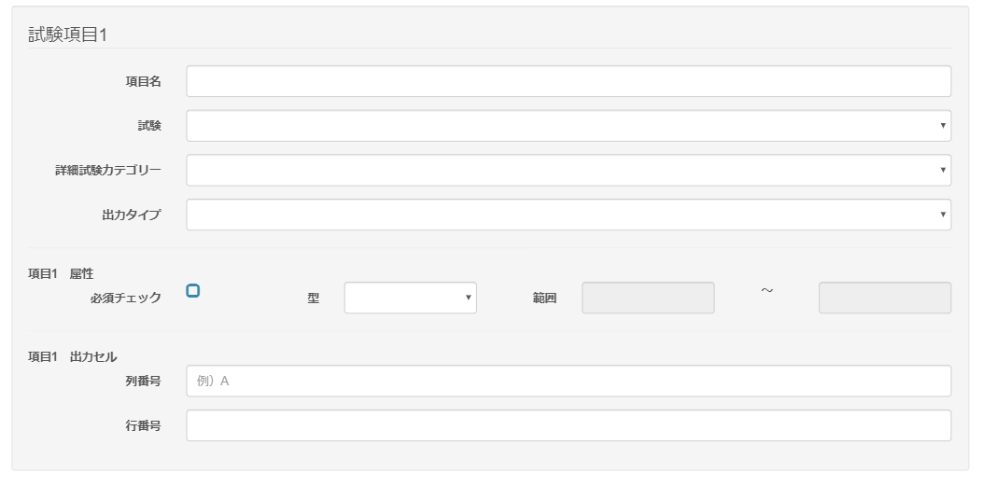

 |  | 型に数値を選択した場合

 | 出力仕様
 | No |  | 項目名 |  | データ元 |  |  |  |  |  |  |  | 備考
 |  |  |  |  | テーブル名 |  |  |  | フィールド
 | 基本情報
 | 1 |  | レポート名 |  | m_ev_report |  |  |  | report_name
 | 2 |  | テンプレートファイル |  | m_ev_report |  |  |  | file_name
 | 3 |  | 基本情報出力シート名 |  | m_ev_report |  |  |  | sheet_name_std
 | 4 |  | 企業名出力セル 列番号 |  | m_ev_report |  |  |  | row_company |  |  |  | 未入力時は「例）A」と表示
 | 5 |  | 企業名出力セル 行番号 |  | m_ev_report |  |  |  | clm_company
 | 4 |  | ユーザー名出力セル 列番号 |  | m_ev_report |  |  |  | row_user |  |  |  | 未入力時は「例）A」と表示
 | 5 |  | ユーザー名出力セル 行番号 |  | m_ev_report |  |  |  | clm_user
 | 試験項目
 | 1 |  | 項目名 |  | m_ev_report_detail |  |  |  | field_name
 | 2 |  | 試験 |  | m_ev_report_detail |  |  |  | exam_id
 | 3 |  | 詳細試験カテゴリー |  | m_ev_report_detail |  |  |  | genre_detail_id
 | 4 |  | 出力タイプ |  | m_ev_report_detail |  |  |  | output_type
 | 5 |  | 必須チェック |  | m_ev_report_detail |  |  |  | required_flg
 | 6 |  | 型 |  | m_ev_report_detail |  |  |  | input_type |  |  |  | 選択肢：未選択、数値、文字列
 | 7 |  | 属性 範囲（from) |  | m_ev_report_detail |  |  |  | range_from |  |  |  | 型に、数値が選択された場合に表示、それ以外は非表示
 | 8 |  | 属性 範囲(to） |  | m_ev_report_detail |  |  |  | range_to |  |  |  | 型に、数値が選択された場合に表示、それ以外は非表示
 | 9 |  | 出力セル 列番号 |  | m_ev_report_detail |  |  |  | row |  |  |  | 未入力時は「例）A」と表示
 | 10 |  | 出力セル 行番号 |  | m_ev_report_detail |  |  |  | clm
 | 成果物項目
 | 1 |  | 項目名 |  | m_ev_report_detail |  |  |  | field_name
 | 2 |  | 成果物 |  | m_ev_report_detail |  |  |  | deliverables_id
 | 3 |  | 出力タイプ |  | m_ev_report_detail |  |  |  | output_type
 | 4 |  | 必須チェック |  | m_ev_report_detail |  |  |  | required_flg
 | 5 |  | 型 |  | m_ev_report_detail |  |  |  | input_type |  |  |  | 選択肢：未選択、数値、文字列
 | 6 |  | 属性 範囲（from) |  | m_ev_report_detail |  |  |  | range_from |  |  |  | 型に、数値が選択された場合に表示、それ以外は非表示
 | 7 |  | 属性 範囲(to） |  | m_ev_report_detail |  |  |  | range_to |  |  |  | 型に、数値が選択された場合に表示、それ以外は非表示
 | 8 |  | 出力セル 列番号 |  | m_ev_report_detail |  |  |  | row |  |  |  | 未入力時は「例）A」と表示
 | 9 |  | 出力セル 行番号 |  | m_ev_report_detail |  |  |  | clm

 | ◆『変更する』ボタン押下時

 | 入力仕様
 | No |  | 項目名 | 物理名 |  | コントロール |  | 必須 |  | 桁数 | 最小値 | 最大値 |  | 属性 |  |  | 備考
 | 基本情報
 | 1 |  | レポート名 | reportName |  | テキストボックス |  | 〇 |  | 100 | - | - |  | 全角
 | 2 |  | テンプレートファイル | fileName |  | ファイルアップロード |  | 〇 |  | - | - | - |  |  |  |  | ファイル未選択時は「ファイルを選択してください」と
 |  |  |  |  |  |  |  |  |  |  |  |  |  |  |  |  | 表示
 | 3 |  | 基本情報出力シート名 | sheetNameStd |  | テキストボックス |  | 〇 |  | 100 | - | - |  | 全角
 | 4 |  | 企業名出力セル 列番号 | clmCompany |  | テキストボックス |  | 〇 |  | - | - | -
 | 5 |  | 企業名出力セル 行番号 | rowCompany |  | テキストボックス |  | 〇 |  | - | - | - |  | 半角数値
 | 6 |  | ユーザー名出力セル 列番号 | clmUser |  | テキストボックス |  | 〇 |  | - | - | -
 | 7 |  | ユーザー名出力セル 行番号 | rowUser |  | テキストボックス |  | 〇 |  | - | - | - |  | 半角数値
 | 試験項目
 | 1 |  | 項目名 | fieldName |  | テキストボックス |  | 〇 |  | 100 | - | - |  | 全角
 | 2 |  | 試験 | examId |  | セレクトボックス |  | - |  | - | - | -
 | 3 |  | 詳細試験カテゴリー | genreDetailId |  | セレクトボックス |  | ※1 |  | - | - | - |  |  |  |  | ※1 試験が選択された場合は必須
 | 4 |  | 出力タイプ | outputType |  | セレクトボックス |  | ※1 |  | - | - | - |  |  |  |  | ※1 試験が選択された場合は必須
 | 5 |  | 属性 必須チェック | attributeRequired |  | チェックボックス |  | - |  | - | - | - |  | 半角数値
 | 6 |  | 属性 型 | attributeType |  | セレクトボックス |  | 〇 |  | - | - | - |  | 半角数値
 | 7 |  | 属性 範囲（from) | attributeRangeFrom |  | テキストボックス |  | ※2 |  | - | - | - |  | 半角数値 |  |  | ※2 型に数値が選択された場合は必須
 | 8 |  | 属性 範囲（to) | attributeRangeTo |  | テキストボックス |  | ※2 |  | - | - | - |  | 半角数値 |  |  | ※2 型に数値が選択された場合は必須
 | 9 |  | 出力セル 列番号 | clm |  | テキストボックス |  | 〇 |  | - | - | -
 | 10 |  | 出力セル 行番号 | row |  | テキストボックス |  | 〇 |  | - | - | - |  | 半角数値
 | 成果物項目
 | 1 |  | 項目名 | fieldName |  | テキストボックス |  | 〇 |  | 100 | - | - |  | 全角
 | 2 |  | 成果物 | deliverablesId |  | セレクトボックス |  | - |  | - | - | -
 | 4 |  | 出力タイプ | outputType |  | セレクトボックス |  | ※1 |  | - | - | - |  |  |  |  | ※1 試験が選択された場合は必須
 | 5 |  | 属性 必須チェック | attributeRequired |  | チェックボックス |  | - |  | - | - | - |  | 半角数値
 | 6 |  | 属性 型 | attributeType |  | セレクトボックス |  | 〇 |  | - | - | - |  | 半角数値
 | 7 |  | 属性 範囲（from) | attributeRangeFrom |  | テキストボックス |  | ※2 |  | - | - | - |  | 半角数値 |  |  | ※2 型に数値が選択された場合は必須
 | 8 |  | 属性 範囲（to) | attributeRangeTo |  | テキストボックス |  | ※2 |  | - | - | - |  | 半角数値 |  |  | ※2 型に数値が選択された場合は必須
 | 9 |  | 出力セル 列番号 | clm |  | テキストボックス |  | 〇 |  | - | - | -
 | 10 |  | 出力セル 行番号 | row |  | テキストボックス |  | 〇 |  | - | - | - |  | 半角数値
 | 11 |  | 変更する |  |  | 送信ボタン |  | - |  | - | - | - |  |  |  |  | /evReport/Regist

 | その他 入力仕様
 | No |  | 項目名 | エラー条件 |  |  |  |  | 挙動 |  |  |  |  |  | エラー文
 | 1 |  | 企業名出力セル 列番号 | Excelの列範囲が、A～XFDを超えた場合 |  |  |  |  | エラーメッセージを表示する |  |  |  |  |  | 企業名出力列番号の値が最大値(XFD)を超えています。
 | 2 |  | ユーザー名出力セル 列番号 | Excelの列範囲が、A～XFDを超えた場合 |  |  |  |  | エラーメッセージを表示する |  |  |  |  |  | ユーザ名出力列番号の値が最大値(XFD)を超えています。
 | 3 |  | テンプレートファイル | ファイルの拡張子が「xls」「xlsx」以外の場合 |  |  |  |  | エラーメッセージを表示する |  |  |  |  |  | ファイルは「xls」または「xlsx」ファイルでなくてはなりません。
 | 4 |  | 項目N 属性 範囲（from) | fromの数値より、toの数値が大きい場合 |  |  |  |  | エラーメッセージを表示する |  |  |  |  |  | 範囲（from)は、範囲（to)より小さい数値でなければいけません。
 |  |  | 項目N 属性 範囲（to)

 | データベース 更新
 | No |  | 名称 |  | テーブル名(物理名） |  |  |  | カラム名(物理名） |  |  |  | 備考
 | 1 |  | 日報名 |  | m_ev_report |  |  |  | report_name
 | 2 |  | ファイル名 |  | m_ev_report |  |  |  | file_name
 | 3 |  | 基本情報出力シート名 |  | m_ev_report |  |  |  | sheet_name_std
 | 4 |  | 社名出力行番号 |  | m_ev_report |  |  |  | row_company
 | 5 |  | 社名出力列番号 |  | m_ev_report |  |  |  | clm_company
 | 6 |  | ユーザー名出力行番号 |  | m_ev_report |  |  |  | row_user
 | 7 |  | ユーザー名出力列番号 |  | m_ev_report |  |  |  | clm_user
 | 8 |  | 項目名 |  | m_ev_report_detail |  |  |  | field_name
 | 9 |  | シート名 |  | m_ev_report_detail |  |  |  | sheet_name
 | 10 |  | 出力行番号 |  | m_ev_report_detail |  |  |  | row
 | 11 |  | 出力列番号 |  | m_ev_report_detail |  |  |  | clm
 | 12 |  | 試験ID |  | m_ev_report_detail |  |  |  | exam_id
 | 13 |  | ジャンル詳細ID |  | m_ev_report_detail |  |  |  | genre_detail_id
 | 14 |  | 出力タイプ |  | m_ev_report_detail |  |  |  | output_type
 | 15 |  | 必須チェック |  | m_ev_report_detail |  |  |  | required_flg |  |  |  | 任意：0、必須：1
 | 16 |  | 型 |  | m_ev_report_detail |  |  |  | input_type |  |  |  | 数値：0、文字列：1
 | 17 |  | 範囲from |  | m_ev_report_detail |  |  |  | range_from
 | 18 |  | 範囲to |  | m_ev_report_detail |  |  |  | range_to
 | 19 |  | 成果物ID |  | m_ev_report_detail |  |  |  | deliverables_id

